Báo cáo
 |  |  | BÁO CÁO KIỂM THỬ
 | Tên dự án | Hệ thống TINHJ Shop |  |  |  | Người tạo | Lê Thanh Tịnh |  |  | Trường | Phân vùng | Giá trị test | Kết quả mong đợi | STT | Trường dữ liệu | Bắt buộc | Quy tắc nghiệp vụ | Ghi chú
 | Mã nhóm | 11_ĐH_CNPM2 |  |  |  | Người duyệt | ThS. Phạm Trọng Huynh |  |  | Số tiền | < Min | 9.999 | Invalid | 1 | Họ và tên | Có | Không rỗng, >=2 ký tự | Tên người nhận
Ghi chú | Đề tài: Thiết kế test case theo Equivalence Partitioning & Boundary Value cho form thanh toán |  |  |  |  |  |  |  |  | Số tiền | Min | 10.000 | Valid | 2 | Số điện thoại | Có | 10-11 chữ số | Nhận OTP / liên hệ
 |  |  |  |  |  |  |  |  |  | Số tiền | Max | 50.000.000 | Valid | 3 | Địa chỉ | Có | Không rỗng | Giao hàng
 | Độ bao phủ kiểm thử |  | 100% |  |  | Ngày: |  | 03/02/2026 |  | Số tiền | > Max | 50.000.001 | Invalid | 4 | Số tiền | Có | 10.000 – 50.000.000 | Theo đơn hàng
 | Độ bao phủ thành công |  | 91.4% |  |  |  |  |  |  |  |  |  |  | 5 | Mã giảm giá | Không | 6–20 ký tự chữ và số | Optional
 |  |  |  |  |  |  |  |  |  | Mô tả: |  |  |  | 6 | Số thẻ | Có | 16 chữ số | Thẻ thanh toán
STT | Chức năng | Đã kiểm thử | Đạt | Không đạt | Bị chặn | Bỏ qua | Chưa kiểm thử | Tổng | Độ bao phủ | Form thanh toán gồm các bước: Địa chỉ - Vận chuyển - Thanh toán.
1 | Kiểm tra số tiền thanh toán | 12 | 11 | 1 | 0 | 0 | 0 | 12 | 100% | Mục tiêu: Thu thập dữ liệu chính xác để hoàn tất đơn hàng.
2 | Kiểm tra mã giảm giá | 11 | 11 | 0 | 0 | 0 | 0 | 11 | 100%
3 | Kiểm tra số thẻ ngân hàng | 12 | 10 | 2 | 0 | 0 | 0 | 12 | 100%
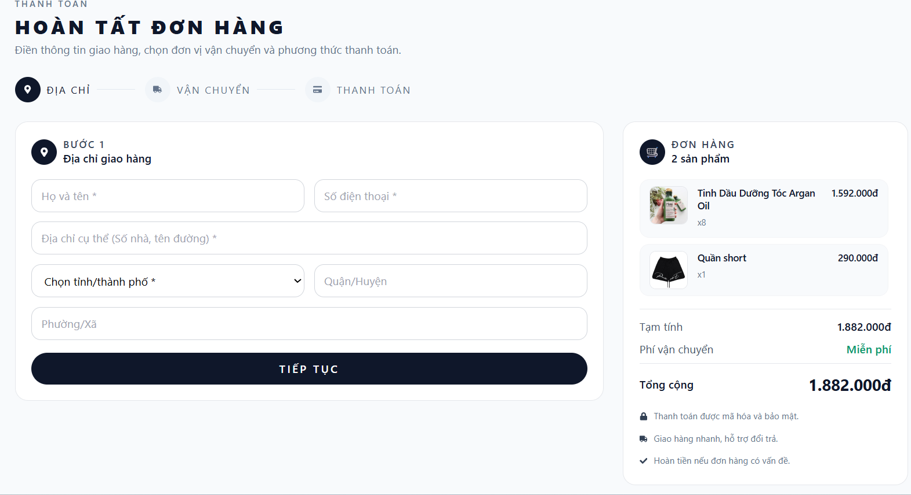
 | TỔNG CỘNG | 35 | 32 | 3 | 0 | 0 | 0 | 35 | 100%

CHI TIẾT CÁC TEST CASE
STT | Mã TC | Loại | Chức năng | Mô tả | Dữ liệu đầu vào | Dữ liệu kiểm thử | Kết quả mong đợi | Kết quả | Ghi chú
1 | TC001 | Normal | Số tiền thanh toán | Kiểm tra số tiền hợp lệ tối thiểu | 10000 | 10,000 VNĐ | Chấp nhận giá trị, hiển thị "10,000 VNĐ" | Pass
2 | TC002 | Normal | Số tiền thanh toán | Kiểm tra số tiền hợp lệ tối đa | 50000000 | 50,000,000 VNĐ | Chấp nhận giá trị, hiển thị "50,000,000 VNĐ" | Pass
3 | TC003 | Boundary | Số tiền thanh toán | Kiểm tra số tiền dưới tối thiểu | 9999 | 9,999 VNĐ | Báo lỗi "Số tiền tối thiểu 10,000 VNĐ" | Pass
4 | TC004 | Boundary | Số tiền thanh toán | Kiểm tra số tiền vượt tối đa | 50000001 | 50,000,001 VNĐ | Báo lỗi "Số tiền tối đa 50,000,000 VNĐ" | Pass
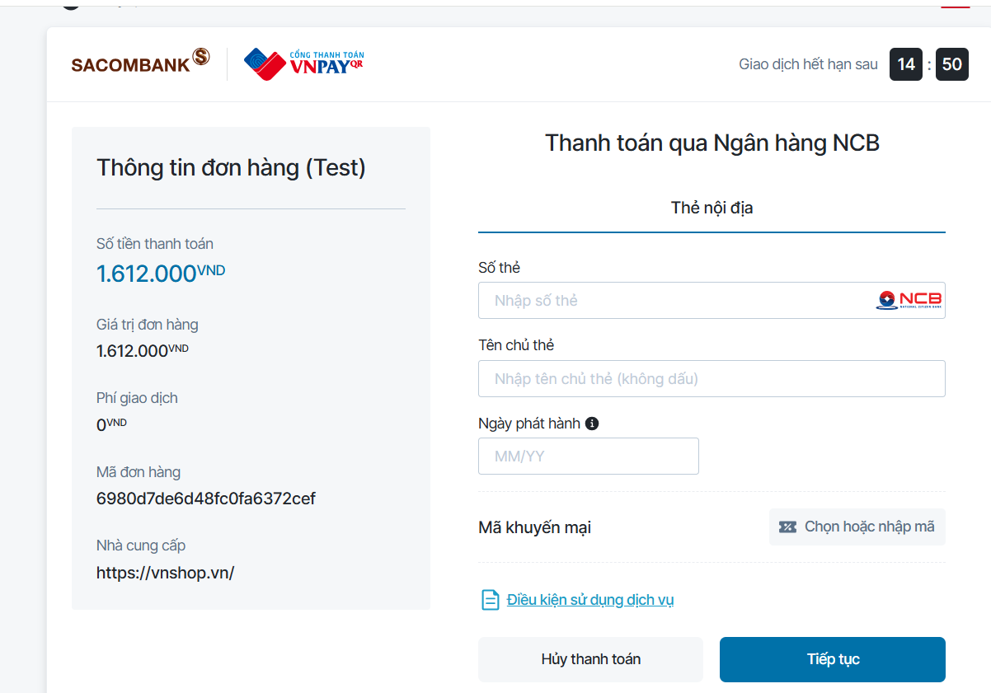
5 | TC005 | Abnormal | Số tiền thanh toán | Kiểm tra số tiền bằng 0 | 0 | 0 | Báo lỗi "Số tiền phải lớn hơn 0" | Pass
6 | TC006 | Abnormal | Số tiền thanh toán | Kiểm tra số tiền âm | -1000 | -1000 | Báo lỗi "Số tiền không hợp lệ" | Fail | Không cho phép nhập ký tự "-"
7 | TC007 | Abnormal | Số tiền thanh toán | Kiểm tra số tiền chứa chữ | 10k | 10k | Báo lỗi "Chỉ được nhập số" | Pass
8 | TC008 | Abnormal | Số tiền thanh toán | Kiểm tra số tiền trống |  |  | Báo lỗi "Vui lòng nhập số tiền" | Pass
9 | TC009 | Boundary | Số tiền thanh toán | Kiểm tra số tiền biên dưới +1 | 10001 | 10,001 VNĐ | Chấp nhận giá trị, hiển thị "10,001 VNĐ" | Pass
10 | TC010 | Boundary | Số tiền thanh toán | Kiểm tra số tiền biên trên -1 | 49999999 | 49,999,999 VNĐ | Chấp nhận giá trị, hiển thị "49,999,999 VNĐ" | Pass
11 | TC011 | Normal | Số tiền thanh toán | Kiểm tra số tiền với dấu phẩy | 1,000,000 | 1,000,000 VNĐ | Chấp nhận và parse thành 1000000 | Pass
12 | TC012 | Normal | Số tiền thanh toán | Kiểm tra số tiền trung bình | 1000000 | 1,000,000 VNĐ | Chấp nhận giá trị, hiển thị "1,000,000 VNĐ" | Pass
13 | TC013 | Normal | Mã giảm giá | Kiểm tra mã giảm giá hợp lệ 6 ký tự | SALE10 | SALE10 | Chấp nhận và kiểm tra mã | Pass
14 | TC014 | Normal | Mã giảm giá | Kiểm tra mã giảm giá hợp lệ 20 ký tự | DISCOUNT12345678901 | DISCOUNT12345678901 | Chấp nhận và kiểm tra mã | Pass
15 | TC015 | Boundary | Mã giảm giá | Kiểm tra mã giảm giá 5 ký tự | SALE1 | SALE1 | Báo lỗi "Mã tối thiểu 6 ký tự" | Pass
16 | TC016 | Boundary | Mã giảm giá | Kiểm tra mã giảm giá 21 ký tự | DISCOUNT123456789012 | DISCOUNT123456789012 | Báo lỗi "Mã tối đa 20 ký tự" | Pass
17 | TC017 | Abnormal | Mã giảm giá | Kiểm tra mã có ký tự đặc biệt | SALE@10 | SALE@10 | Báo lỗi "Mã chỉ chứa chữ và số" | Pass
18 | TC018 | Normal | Mã giảm giá | Kiểm tra mã giảm giá trống |  |  | Chấp nhận, không áp dụng giảm giá | Pass
19 | TC019 | Normal | Mã giảm giá | Kiểm tra mã chỉ có số | 123456 | 123456 | Chấp nhận và kiểm tra mã | Pass
20 | TC020 | Normal | Mã giảm giá | Kiểm tra mã chỉ có chữ | ABCDEF | ABCDEF | Chấp nhận và kiểm tra mã | Pass
21 | TC021 | Normal | Mã giảm giá | Kiểm tra mã hoa thường | Sale10 | Sale10 | Chấp nhận (không phân biệt hoa thường) | Pass
22 | TC022 | Boundary | Mã giảm giá | Kiểm tra mã 7 ký tự | SALE100 | SALE100 | Chấp nhận và kiểm tra mã | Pass
23 | TC023 | Boundary | Mã giảm giá | Kiểm tra mã 19 ký tự | DISCOUNT1234567890 | DISCOUNT1234567890 | Chấp nhận và kiểm tra mã | Pass
24 | TC024 | Normal | Số thẻ ngân hàng | Kiểm tra số thẻ hợp lệ 16 số | 1234567890123456 | 1234567890123456 | Chấp nhận, format thành "1234-5678-9012-3456" | Pass
25 | TC025 | Boundary | Số thẻ ngân hàng | Kiểm tra số thẻ 15 số | 123456789012345 | 123456789012345 | Báo lỗi "Số thẻ phải có 16 số" | Pass
26 | TC026 | Boundary | Số thẻ ngân hàng | Kiểm tra số thẻ 17 số | 12345678901234567 | 12345678901234567 | Báo lỗi "Số thẻ phải có 16 số" | Fail | Chỉ nhận 16 số đầu
27 | TC027 | Abnormal | Số thẻ ngân hàng | Kiểm tra số thẻ có chữ cái | 1234567890123456A | 1234567890123456A | Báo lỗi "Số thẻ chỉ chứa số" | Pass
28 | TC028 | Abnormal | Số thẻ ngân hàng | Kiểm tra số thẻ có ký tự đặc biệt | 1234567890123456@ | 1234567890123456@ | Báo lỗi "Số thẻ chỉ chứa số" | Pass
29 | TC029 | Abnormal | Số thẻ ngân hàng | Kiểm tra số thẻ trống |  |  | Báo lỗi "Vui lòng nhập số thẻ" | Pass
30 | TC030 | Normal | Số thẻ ngân hàng | Kiểm tra số thẻ format gạch ngang | 1234-5678-9012-3456 | 1234-5678-9012-3456 | Chấp nhận và giữ nguyên format | Pass
31 | TC031 | Normal | Số thẻ ngân hàng | Kiểm tra số thẻ có khoảng trắng | 1234 5678 9012 3456 | 1234 5678 9012 3456 | Chấp nhận và loại bỏ khoảng trắng | Pass
32 | TC032 | Boundary | Số thẻ ngân hàng | Kiểm tra số thẻ 14 số | 12345678901234 | 12345678901234 | Báo lỗi "Số thẻ phải có 16 số" | Pass
33 | TC033 | Boundary | Số thẻ ngân hàng | Kiểm tra số thẻ 18 số | 123456789012345678 | 123456789012345678 | Báo lỗi "Số thẻ phải có 16 số" | Pass
34 | TC034 | Normal | Số thẻ ngân hàng | Kiểm tra số thẻ toàn số 0 | 0000000000000000 | 0000000000000000 | Chấp nhận, format thành "0000-0000-0000-0000" | Fail | Cần validate thẻ hợp lệ
35 | TC035 | Normal | Số thẻ ngân hàng | Kiểm tra số thẻ Visa format | 4532123456789012 | 4532123456789012 | Chấp nhận, format thành "4532-1234-5678-9012" | Pass

TỔNG KẾT
Tổng số test cases: |  | 35 |  | Số test cases Pass: |  | 32 (91.4%)
Kỹ thuật sử dụng: |  | EP & BVA |  | Số test cases Fail: |  | 3 (8.6%)
Ngày thực hiện: |  | 03/02/2026 |  | Độ bao phủ: |  | 100%

KẾT LUẬN
Báo cáo đã thực hiện kiểm thử đầy đủ Form thanh toán của hệ thống TINI Shop bằng cách áp dụng hai kỹ thuật Equivalence Partitioning (EP) và Boundary Value Analysis (BVA). Tổng cộng 35 test case được thiết kế và thực thi, bao phủ toàn bộ các chức năng chính gồm số tiền thanh toán, mã giảm giá và số thẻ ngân hàng.
Kết quả kiểm thử cho thấy 32 test case đạt (91.4%) và 3 test case không đạt (8.6%), với độ bao phủ kiểm thử đạt 100%. Phần lớn các trường hợp hợp lệ được hệ thống xử lý đúng theo yêu cầu, các thông báo lỗi cho dữ liệu không hợp lệ được hiển thị rõ ràng và chính xác.
Tuy nhiên, một số trường hợp nhập dữ liệu bất thường vẫn chưa được xử lý đúng hoàn toàn, đặc biệt liên quan đến việc kiểm soát ký tự nhập vào. Điều này cho thấy hệ thống cần cải thiện thêm về kiểm tra dữ liệu đầu vào nhằm tăng tính an toàn và ổn định cho chức năng thanh toán.
Nhìn chung, bộ test case được xây dựng đúng chuẩn báo cáo, có tính hệ thống và có thể áp dụng cho các dự án thực tế tương tự trong kiểm thử chức năng thanh toán trực tuyến.

